Page_1
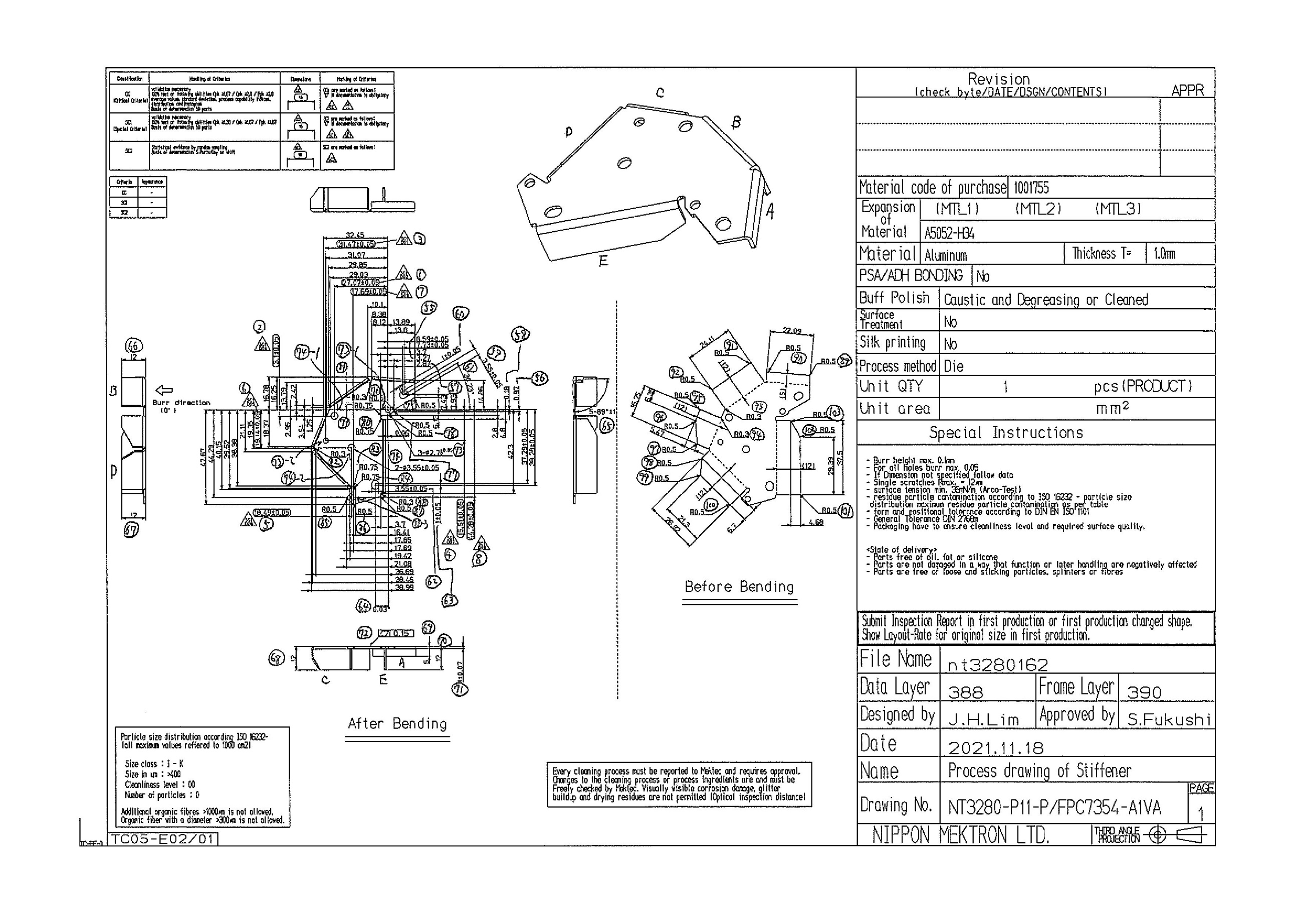
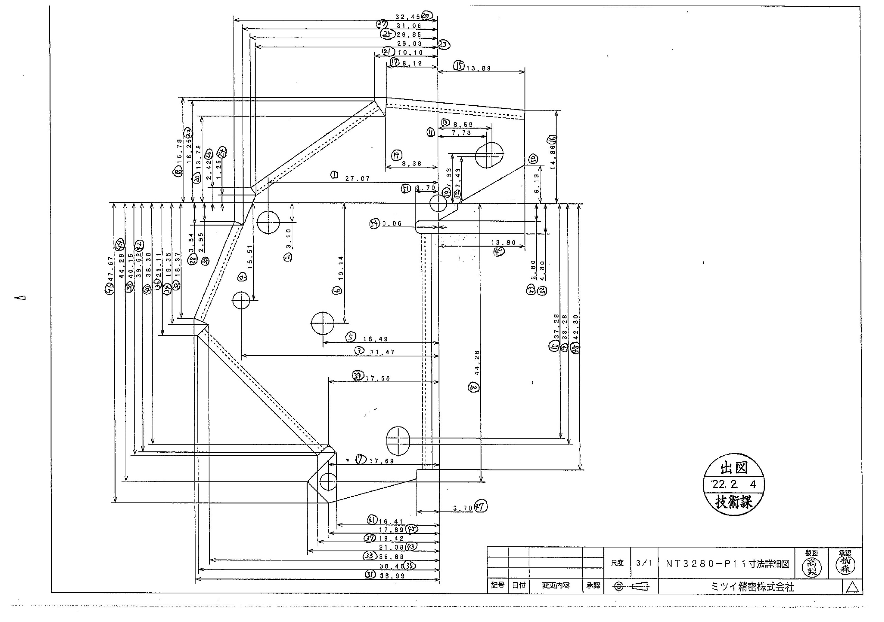
 |  |  |  |  |  |  |  |  |  |  |  | 工程能力調査表 |  |  |  |  |  |  |  |  |  |  |  |  |  |  |  |  |  |  | 1 |  | 項中 |  | 1 | 項

図番 | NT3280-P11 |  |  |  |  |  |  |  |  | 品名 |  | 補強板 |  |  |  |  |  |  |  | 工程能力調査 |  |  |  | 測定日 |  | 2022-03-17 |  |  |  | 備考

項 目
規 格 |  | 27.070 |  | 0.05 |  | 3.10 |  | 0.05 |  |  | 31.47 |  | 0.05 |  | 15.51 |  | 0.05 |  | 18.49 |  | 0.05 |  | 19.14 |  | 0.05 |  | 17.69 |  | 0.05 |  | 44.28 |  |  | 0.05
 |  |  |  | -0.05 |  |  |  | -0.05 |  |  |  |  | -0.05 |  |  |  | -0.05 |  |  |  | -0.05 |  |  |  | -0.05 |  |  |  | -0.05 |  |  |  |  | -0.05 |  |  | 27.07 | 3.10 | 31.47 | 15.51 | 18.49 | 19.14 | 17.69 | 44.28
測定機器 | QV-Pro |  |  |  | QV-Pro |  |  |  | QV-Pro |  |  |  |  | QV-Pro |  |  |  | QV-Pro |  |  |  | QV-Pro |  |  |  | QV-Pro |  |  |  | Keyence IM |  |  |  |  |  |  | 0.050 | 0.050 | 0.050 | 0.050 | 0.050 | 0.050 | 0.050 | 0.050
両側／片側 | 両側 |  |  |  | 両側 |  |  |  | 両側 |  |  |  |  | 両側 |  |  |  | 両側 |  |  |  | 両側 |  |  |  | 両側 |  |  |  | 両側 |  |  |  |  |  |  | 0.050 | 0.050 | 0.050 | 0.050 | 0.050 | 0.050 | 0.050 | 0.050
1 |  |  | 27.0870 |  |  |  | 3.095 |  |  |  |  | 31.487 |  |  |  | 15.509 |  |  |  | 18.491 |  |  |  | 19.130 |  |  |  | 17.697 |  |  |  |  | 44.272 |  |  |  | 27.087 | 3.095 | 31.487 | 15.509 | 18.491 | 19.130 | 17.697 | 44.272
2 |  |  | 27.0860 |  |  |  | 3.094 |  |  |  |  | 31.486 |  |  |  | 15.508 |  |  |  | 18.493 |  |  |  | 19.128 |  |  |  | 17.696 |  |  |  |  | 44.272 |  |  |  | 27.086 | 3.094 | 31.486 | 15.508 | 18.493 | 19.128 | 17.696 | 44.272
3 |  |  | 27.0880 |  |  |  | 3.095 |  |  |  |  | 31.488 |  |  |  | 15.506 |  |  |  | 18.496 |  |  |  | 19.130 |  |  |  | 17.699 |  |  |  |  | 44.272 |  |  |  | 27.088 | 3.095 | 31.488 | 15.506 | 18.496 | 19.130 | 17.699 | 44.272
4 |  |  | 27.0880 |  |  |  | 3.094 |  |  |  |  | 31.488 |  |  |  | 15.505 |  |  |  | 18.497 |  |  |  | 19.131 |  |  |  | 17.701 |  |  |  |  | 44.273 |  |  |  | 27.088 | 3.094 | 31.488 | 15.505 | 18.497 | 19.131 | 17.701 | 44.273
5 |  |  | 27.0880 |  |  |  | 3.095 |  |  |  |  | 31.487 |  |  |  | 15.508 |  |  |  | 18.495 |  |  |  | 19.131 |  |  |  | 17.701 |  |  |  |  | 44.273 |  |  |  | 27.088 | 3.095 | 31.487 | 15.508 | 18.495 | 19.131 | 17.701 | 44.273
6 |  |  | 27.0910 |  |  |  | 3.091 |  |  |  |  | 31.491 |  |  |  | 15.503 |  |  |  | 18.497 |  |  |  | 19.131 |  |  |  | 17.700 |  |  |  |  | 44.272 |  |  |  | 27.091 | 3.091 | 31.491 | 15.503 | 18.497 | 19.131 | 17.700 | 44.272
7 |  |  | 27.0900 |  |  |  | 3.091 |  |  |  |  | 31.490 |  |  |  | 15.503 |  |  |  | 18.497 |  |  |  | 19.131 |  |  |  | 17.699 |  |  |  |  | 44.271 |  |  |  | 27.090 | 3.091 | 31.490 | 15.503 | 18.497 | 19.131 | 17.699 | 44.271
8 |  |  | 27.0920 |  |  |  | 3.096 |  |  |  |  | 31.491 |  |  |  | 15.508 |  |  |  | 18.497 |  |  |  | 19.129 |  |  |  | 17.704 |  |  |  |  | 44.271 |  |  |  | 27.092 | 3.096 | 31.491 | 15.508 | 18.497 | 19.129 | 17.704 | 44.271
9 |  |  | 27.0920 |  |  |  | 3.093 |  |  |  |  | 31.492 |  |  |  | 15.505 |  |  |  | 18.497 |  |  |  | 19.130 |  |  |  | 17.702 |  |  |  |  | 44.272 |  |  |  | 27.092 | 3.093 | 31.492 | 15.505 | 18.497 | 19.130 | 17.702 | 44.272
10 |  |  | 27.0910 |  |  |  | 3.093 |  |  |  |  | 31.493 |  |  |  | 15.505 |  |  |  | 18.497 |  |  |  | 19.130 |  |  |  | 17.702 |  |  |  |  | 44.271 |  |  |  | 27.091 | 3.093 | 31.493 | 15.505 | 18.497 | 19.130 | 17.702 | 44.271
11 |  |  | 27.0940 |  |  |  | 3.093 |  |  |  |  | 31.494 |  |  |  | 15.505 |  |  |  | 18.498 |  |  |  | 19.130 |  |  |  | 17.703 |  |  |  |  | 44.271 |  |  |  | 27.094 | 3.093 | 31.494 | 15.505 | 18.498 | 19.130 | 17.703 | 44.271
12 |  |  | 27.0940 |  |  |  | 3.092 |  |  |  |  | 31.494 |  |  |  | 15.505 |  |  |  | 18.500 |  |  |  | 19.127 |  |  |  | 17.706 |  |  |  |  | 44.268 |  |  |  | 27.094 | 3.092 | 31.494 | 15.505 | 18.500 | 19.127 | 17.706 | 44.268
13 |  |  | 27.0910 |  |  |  | 3.093 |  |  |  |  | 31.490 |  |  |  | 15.506 |  |  |  | 18.496 |  |  |  | 19.132 |  |  |  | 17.698 |  |  |  |  | 44.273 |  |  |  | 27.091 | 3.093 | 31.490 | 15.506 | 18.496 | 19.132 | 17.698 | 44.273
14 |  |  | 27.0880 |  |  |  | 3.091 |  |  |  |  | 31.489 |  |  |  | 15.504 |  |  |  | 18.495 |  |  |  | 19.133 |  |  |  | 17.698 |  |  |  |  | 44.272 |  |  |  | 27.088 | 3.091 | 31.489 | 15.504 | 18.495 | 19.133 | 17.698 | 44.272
15 |  |  | 27.0890 |  |  |  | 3.093 |  |  |  |  | 31.491 |  |  |  | 15.505 |  |  |  | 18.497 |  |  |  | 19.130 |  |  |  | 17.701 |  |  |  |  | 44.272 |  |  |  | 27.089 | 3.093 | 31.491 | 15.505 | 18.497 | 19.130 | 17.701 | 44.272
16 |  |  | 27.0900 |  |  |  | 3.093 |  |  |  |  | 31.490 |  |  |  | 15.509 |  |  |  | 18.496 |  |  |  | 19.132 |  |  |  | 17.700 |  |  |  |  | 44.274 |  |  |  | 27.090 | 3.093 | 31.490 | 15.509 | 18.496 | 19.132 | 17.700 | 44.274
17 |  |  | 27.0890 |  |  |  | 3.092 |  |  |  |  | 31.491 |  |  |  | 15.504 |  |  |  | 18.497 |  |  |  | 19.132 |  |  |  | 17.701 |  |  |  |  | 44.270 |  |  |  | 27.089 | 3.092 | 31.491 | 15.504 | 18.497 | 19.132 | 17.701 | 44.27
18 |  |  | 27.0910 |  |  |  | 3.092 |  |  |  |  | 31.491 |  |  |  | 15.504 |  |  |  | 18.497 |  |  |  | 19.129 |  |  |  | 17.702 |  |  |  |  | 44.271 |  |  |  | 27.091 | 3.092 | 31.491 | 15.504 | 18.497 | 19.129 | 17.702 | 44.271
19 |  |  | 27.0910 |  |  |  | 3.094 |  |  |  |  | 31.490 |  |  |  | 15.507 |  |  |  | 18.497 |  |  |  | 19.127 |  |  |  | 17.701 |  |  |  |  | 44.270 |  |  |  | 27.091 | 3.094 | 31.490 | 15.507 | 18.497 | 19.127 | 17.701 | 44.27
20 |  |  | 27.0900 |  |  |  | 3.088 |  |  |  |  | 31.490 |  |  |  | 15.499 |  |  |  | 18.497 |  |  |  | 19.131 |  |  |  | 17.700 |  |  |  |  | 44.270 |  |  |  | 27.090 | 3.088 | 31.490 | 15.499 | 18.497 | 19.131 | 17.700 | 44.27
21 |  |  | 27.0900 |  |  |  | 3.093 |  |  |  |  | 31.490 |  |  |  | 15.505 |  |  |  | 18.496 |  |  |  | 19.131 |  |  |  | 17.700 |  |  |  |  | 44.270 |  |  |  | 27.090 | 3.093 | 31.490 | 15.505 | 18.496 | 19.131 | 17.700 | 44.27
22 |  |  | 27.0910 |  |  |  | 3.096 |  |  |  |  | 31.491 |  |  |  | 15.509 |  |  |  | 18.496 |  |  |  | 19.133 |  |  |  | 17.700 |  |  |  |  | 44.274 |  |  |  | 27.091 | 3.096 | 31.491 | 15.509 | 18.496 | 19.133 | 17.700 | 44.274
23 |  |  | 27.0860 |  |  |  | 3.093 |  |  |  |  | 31.487 |  |  |  | 15.505 |  |  |  | 18.496 |  |  |  | 19.133 |  |  |  | 17.700 |  |  |  |  | 44.275 |  |  |  | 27.086 | 3.093 | 31.487 | 15.505 | 18.496 | 19.133 | 17.700 | 44.275
24 |  |  | 27.0940 |  |  |  | 3.093 |  |  |  |  | 31.494 |  |  |  | 15.505 |  |  |  | 18.498 |  |  |  | 19.131 |  |  |  | 17.703 |  |  |  |  | 44.272 |  |  |  | 27.094 | 3.093 | 31.494 | 15.505 | 18.498 | 19.131 | 17.703 | 44.272
25 |  |  | 27.0960 |  |  |  | 3.094 |  |  |  |  | 31.495 |  |  |  | 15.506 |  |  |  | 18.499 |  |  |  | 19.130 |  |  |  | 17.706 |  |  |  |  | 44.270 |  |  |  | 27.096 | 3.094 | 31.495 | 15.506 | 18.499 | 19.130 | 17.706 | 44.27
26 |  |  | 27.0900 |  |  |  | 3.094 |  |  |  |  | 31.489 |  |  |  | 15.506 |  |  |  | 18.495 |  |  |  | 19.132 |  |  |  | 17.697 |  |  |  |  | 44.272 |  |  |  | 27.090 | 3.094 | 31.489 | 15.506 | 18.495 | 19.132 | 17.697 | 44.272
27 |  |  | 27.0910 |  |  |  | 3.090 |  |  |  |  | 31.493 |  |  |  | 15.503 |  |  |  | 18.497 |  |  |  | 19.130 |  |  |  | 17.703 |  |  |  |  | 44.271 |  |  |  | 27.091 | 3.090 | 31.493 | 15.503 | 18.497 | 19.130 | 17.703 | 44.271
28 |  |  | 27.0920 |  |  |  | 3.092 |  |  |  |  | 31.493 |  |  |  | 15.505 |  |  |  | 18.497 |  |  |  | 19.130 |  |  |  | 17.703 |  |  |  |  | 44.271 |  |  |  | 27.092 | 3.092 | 31.493 | 15.505 | 18.497 | 19.130 | 17.703 | 44.271
29 |  |  | 27.0910 |  |  |  | 3.093 |  |  |  |  | 31.491 |  |  |  | 15.505 |  |  |  | 18.495 |  |  |  | 19.132 |  |  |  | 17.701 |  |  |  |  | 44.272 |  |  |  | 27.091 | 3.093 | 31.491 | 15.505 | 18.495 | 19.132 | 17.701 | 44.272
30 |  |  | 27.0890 |  |  |  | 3.092 |  |  |  |  | 31.490 |  |  |  | 15.504 |  |  |  | 18.496 |  |  |  | 19.132 |  |  |  | 17.700 |  |  |  |  | 44.272 |  |  |  | 27.089 | 3.092 | 31.490 | 15.504 | 18.496 | 19.132 | 17.700 | 44.272
ｘ | 27.0903 |  |  |  | 3.0929 |  |  |  | 31.491 |  |  |  |  | 15.505 |  |  |  | 18.496 |  |  |  | 19.131 |  |  |  | 17.701 |  |  |  | 44.272
σ | 0.00235 |  |  |  | 0.00172 |  |  |  | 0.00232 |  |  |  |  | 0.00213 |  |  |  | 0.00165 |  |  |  | 0.00157 |  |  |  | 0.00240 |  |  |  | 0.00143
Cp | 7.081 |  |  |  | 9.686 |  |  |  | 7.198 |  |  |  |  | 7.843 |  |  |  | 10.085 |  |  |  | 10.637 |  |  |  | 6.949 |  |  |  | 11.688
Cpk | 4.201 |  |  |  | 8.317 |  |  |  | 4.242 |  |  |  |  | 7.116 |  |  |  | 8.794 |  |  |  | 8.637 |  |  |  | 5.448 |  |  |  | 9.732
判定 | 工程能力は満足している |  |  |  | 工程能力は満足している |  |  |  | 工程能力は満足している |  |  |  |  | 工程能力は満足している |  |  |  | 工程能力は満足している |  |  |  | 工程能力は満足している |  |  |  | 工程能力は満足している |  |  |  | 工程能力は満足している

量産時 | 画像測定器 |  |  |  | 画像測定器 |  |  |  | 画像測定器 |  |  |  |  | 画像測定器 |  |  |  | 画像測定器 |  |  |  | 画像測定器 |  |  |  | 画像測定器 |  |  |  | 画像測定器
 | 抜取り |  |  |  | 抜取り |  |  |  | 抜取り |  |  |  |  | 抜取り |  |  |  | 抜取り |  |  |  | 抜取り |  |  |  | 抜取り |  |  |  | 抜取り

 |  |  |  |  |  |  |  |  |  |  |  |  |  |  |  |  |  |  |  |  |  |  |  |  |  |  |  |  |  |  |  | 承認 |  |  | 作成
 |  |  |  |  |  |  |  |  |  |  |  |  |  |  |  |  |  |  |  |  |  |  |  |  |  |  |  |  |  |  |  | 平野 |  |  | 石栗

